빌레이 발사믹
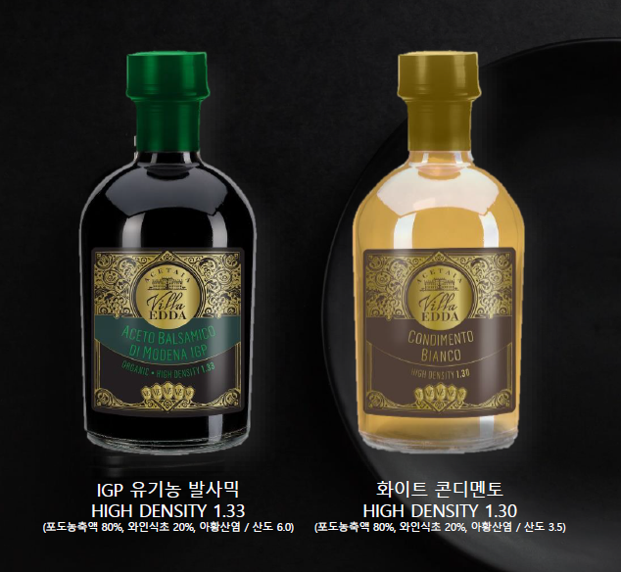

#업체 기본정보
거 래 처 정 보 | 브랜드 |  | 벨레이 |  | 택배사 |  | 별도 내용 전달 |  | 합배송여부 |  | 가능 | 샘플
 | 제품 |  | 발사믹 식초 |  | 기본 택배비 |  | 무료 |  |  |  |  | 샘플은 제공되며, 제품 10개 이상 판매 시 무상으로 지원됩니다. 공동구매 미진행 또는 10개 미만 판매 시, 샘플 비용은 공구가 기준으로 청구됩니다.
 | 브랜드 담당자 |  |  |  | 무료배송 기준 |  | 국내
 | 공동구매 담당자 연락처 |  |  |  | 제주/도서산간 추가 |  | 편도 4,000원 추가 |  | 재고 |  | 진행시 제품별 확인 필요
 | 발주/CS담당자 채널 |  | 발주/CS 메일 (아래 3개 메일 주소 필수) <to> ndcompany010@gmail.com <cc1> ndcompany006@gmail.com <cc2> ch.lee@ndcompany.net |  | 단순 변심/환불 왕복 택배비 (개봉 및 사용시 반품/교환 불가, 제품 불량의 경우 제외 등 공식 홈페이지 조건과 동일) |  | 8,000원 (제주/도서산간지역의 경우 총 16,000원 발생) |  | 당일배송 |  | 오전 11시(물량 과다시 지연)
 |  |  |  |  | 출고/반품지 |  | 별도 내용 전달
 |  |  |  |  | 링크 |  | https://display.cjonstyle.com/p/mocode/M1232071?k=%EB%B2%A8%EB%A0%88%EC%9D%B4%EB%B0%9C%EC%82%AC%EB%AF%B9&shop_id=2002112507
#구성안
NO | 카테고리 | 상품명 |  | 옵션 |  | 정상판매가 | 온라인최저가 | 공구판매가 | 정가 대비 할인 | 셀러 수수료 | 마진
1 | 식품 | 벨레이 발사믹 250mL x 2병 |  | IGP 유기농 1병 + 화이트 콘디멘토 1병 |  | 128,000 | 97,850 | 59,900 | 53% | 16.0% | 9,584
2 | 식품 | 벨레이 발사믹 250mL x 4병 |  | IGP 유기농 2병 + 화이트 콘디멘토 2병 |  | 256,000 | 167,650 | 99,900 | 61% | 16.0% | 15,984

